Пропозиція_товари
 |  |  |  |  |  | Додаток №1 до Запиту 2981MS
 | Форма цінової пропозиції

(Назва Учасника), надає свою пропозицію щодо участі у закупівлі ліхтарів річних та налобних для потреб НК ТЧХУ.
Відомості про підприємство |  |  | Повне найменування учасника – суб’єкта господарювання
 |  |  | Ідентифікаційний код за ЄДРПОУ або реєстраційний номер облікової картки платника податків
 |  |  | Реквізити (адреса - юридична та фактична, телефон, факс, телефон для контактів, e-mail, розрахунковий рахунок)
Відомості про особу (осіб), які уповноважені представляти інтереси Учасника |  |  | (Прізвище, ім’я, по батькові, посада, контактний телефон).

№ п/п | Технічні характеристики та опис |  | Кількість | Ціна, за одиницю, (з урахуванням всіх податків і зборів)* | Вартість, грн., (з урахуванням всіх податків і зборів)* | Умови оплати, % передплати /післяплати | Термін поставки товару, календарних днів
 | Запит** | Пропозиція (вказати модель (торгову марку), виробника, параметри та характеристики продукції, надати фото)
1 | 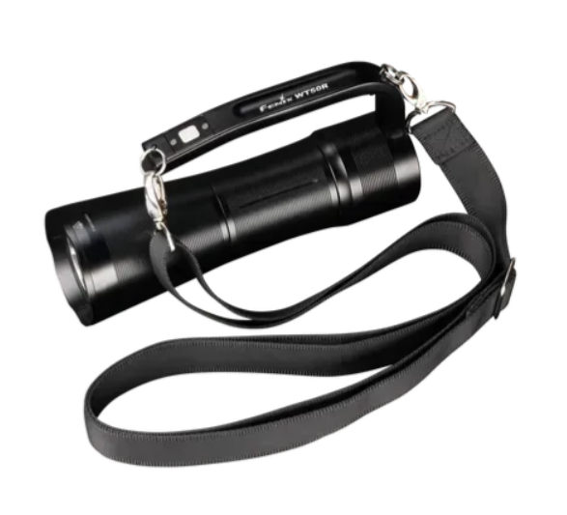 Ліхтар ручний пошуковий Світловий потік, лм - 3500-4000 Кількість режимів роботи - 8 Максимальний час роботи - 100-120 г Дальність - 400-500 м Елемент живлення у комплекті - Так Колір світлодіода- білий/жовтий Захист - пиленепроникний, вологонепроникний Клас захисту - IP68 Матеріал корпусу - стійкий до окислення алюміній або еквівалент; Комплектація: Ліхтар, ремінь для перенесення на плечі, акумулятор, кабель стандарту USB type-C, адаптер для підключення до мережі, кільце ущільнювача. Особливості: Заряджання через USB, можна зафіксувати на штативі, індикатор заряду, повністю роздільне управління 2 кнопками, встановлено 2 діода білого світла. Розмір: 200.8 мм Вага: 600-800 г Гарантія: 60 місяців |  | 27 |  | 0.00
2 | 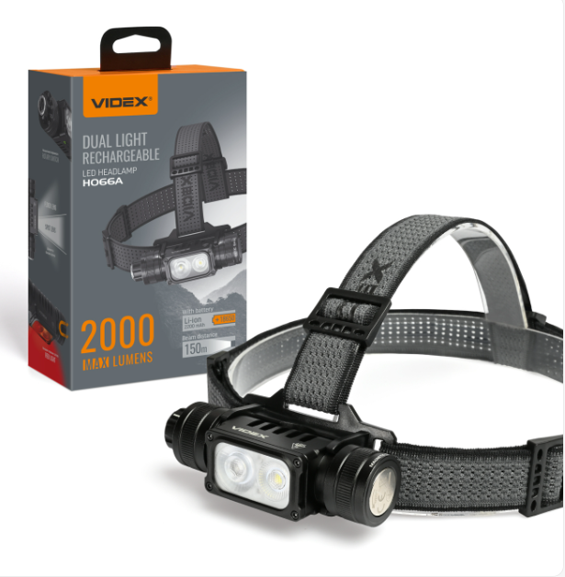 Налобний світлодіодний ліхтарик Світло: біле та червоне Світловий потік: 18000-2000 Lm Колірна температура світла: 5000K (денне світло) Режим роботи: SPOT (максимум, середній, низький), Турбо, FLOOD (максимум, середній, низький), червоний (максимум, низький, мерехтіння) Магніт для кріплення на металевій поверхні: є Дальність: 120-150м Спосіб заряду: USB type-C Тип акумулятора: 2200 мАГ змінний Індикатор заряду: наявний Захист від падіння: 1 м Поверхня рефлектора: Лінза Клас захисту: IP67 Комплектація: Наголовний ремінь, швидкознімний тримач, стандартний тримач, акумулятор, зарядний кабель, запасні кільця ущільнювачів, документація Матеріал корпусу: Авіаційний анодований алюміній або еквівалент Джерело світла: Світлодіод LED Колір: Чорний Гарантійний термін: 3 роки Кількість режимів роботи: 7 |  | 100 |  | 0.00
Всього вартість пропозиції, грн* |  |  |  | 0.00
* Товариство Червоного Хреста України є громадською неприбутковою організацією і просить надати максимальні знижки на товар, вказаний у ціновій пропозиції.
** Закупівля здійснюється окремими позиціями.

Ми погоджуємось, що всі витрати, пов’язані з доставкою товару, завантажувально-розвантажувальними роботами, здійснюються за рахунок Постачальника за наданою адресою: м.Київ.
Ми погоджуємося та ознайомлені з умовами типового Договору ТЧХУ (Додаток №2 до Запиту).
Ми погоджуємося з умовами, що Замовник має право розділити дану закупівлю між декількома постачальниками за умови наявності більш вигідних умов на різні позиції.
Ми погоджуємося з умовами, що Ви можете відхилити нашу чи всі надані пропозиції, та розуміємо, що Ви не обмежені у прийнятті будь-якої іншої пропозиції з більш вигідними для Вас умовами.
Ми погоджуємось зафіксувати цінову пропозицію протягом 90 календарних днів з моменту подачі
Подаючи свою пропозицію ми підтверджуємо повну комплектацію та відповідність умовам зазначеним в Запиті.
Учасники повинні надсилати цінові пропозиції з підписом і печаткою (за наявності)

 | Керівник організації/ФОП:____________________________ ( ____________________)
 | МП підпис ПІБ

